177
 |  |  | 衛生・環境 177

土地
気象
人口
国勢調査
経済
センサス
工業統計
調査
農 業
行財政
議会
区施設利用状況
区民相談
衛生
環境
土木施設
みどり
区民の
くらし
関連
警察
消防
防災
特別区勢
一覧
練馬区勢
図表

10 |  | 衛生・環境

 | 医療施設数、衛生監視対象施設数、主要死因別死亡数、ごみ収集量、公害など

福祉
社会保障
教育

衛生
環境

190
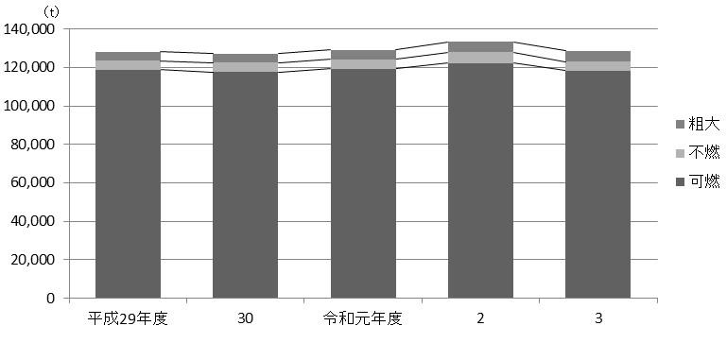
190 衛生・環境

 | 表162 ごみ量およびし尿収集量

 | 年度 |  |  |  |  |  | ごみ量 |  |  |  |  |  |  |  | し尿
 |  |  |  |  |  |  | 総量 |  | 可燃 |  | 不燃 |  | 粗大 |  | 対象戸数 | 収集量
 |  |  |  |  |  |  |  | ｔ |  | ｔ |  | ｔ |  | ｔ |  |  | ｔ
 |  | 平成 |  | 29 |  | 年度 | 128,129 |  | 118,784 |  | 4,812 |  | 4,533 |  | 115 | 111
 |  |  |  | 30 |  |  | 127,157 |  | 117,638 |  | 4,961 |  | 4,558 |  | 114 | 98
 |  | 令和 |  | 元 |  | 年度 | 129,202 |  | 119,310 |  | 5,040 |  | 4,851 |  | 113 | 90
 |  |  |  | 2 |  |  | 133,307 |  | 122,406 |  | 5,425 |  | 5,476 |  | 113 | 72
 |  |  |  | 3 |  |  | 128,638 |  | 118,379 |  | 4,676 |  | 5,583 |  | 113 | 75

 |  | 注 | ： | (1) | し尿の対象戸数は各年度末現在の、それ以外の項目は各年度における数値である。
 |  |  |  | (2) | 粗大ごみの量は、資源化および再利用化分を除いた数値である。
 | 資料 |  | ： | 環境部清掃リサイクル課

 | 図32 資源別回収量の推移【表161関連】
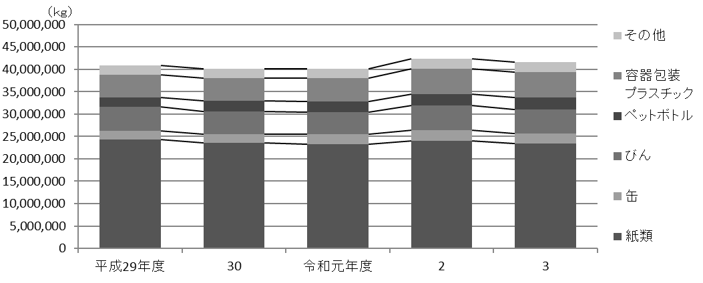

 | 図33 ごみ量の推移【表162関連】

